关系图
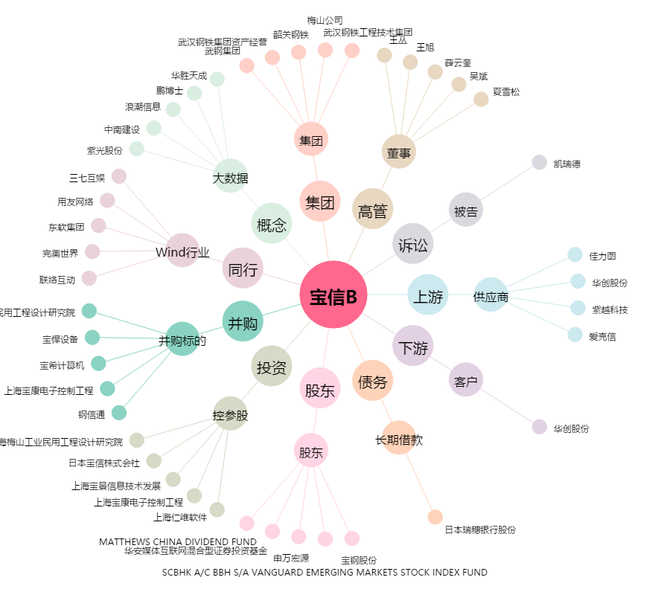
宝信B[900926.SH] - 关系概览图

